申込書選択方法
特定計量システムご利用に関するお申込み書です。
希望されるご利用パターン※やお申込み内容により提出いただく様式が異なりますので、下記ご案内に従って選択ください。
※ご利用パターンにつきましては |  |  | こちら | を参照ください。
①新規に特定計量システムのご利用を開始される場合
ご希望のご利用パターンにより、下記のいずれかを選択ください。
※特例計量器数を追加される場合もこちらの申込書をご利用ください。
※１機器点で両パターンのご利用をご希望の場合は、パターン１・パターン２の申込書（合わせて２枚）をご提出ください。

パターン１
OR
パターン２

新規（パターン１）
新規（パターン２）

②特定計量システムのご利用を廃止される場合
ご希望のご利用パターンにより、下記のいずれかを選択ください。
※特例計量器数を削減される場合もこちらの申込み書をご利用ください。

パターン１
OR
パターン２

廃止（パターン１）
廃止（パターン２）

③特定計量システムのご利用内容を変更される場合
変更内容およびご希望のご利用パターンにより、下記のいずれかを選択ください。

潮流方向の変更
OR
左記以外の利用パターン
特例計量器等の変更

潮流方向変更
（パターン１）
申込書様式判定表へ

 | 申込書様式判定表

 | 変更項目 | 変更内容 |  |  | 申込書様式
 |  | 変更前 |  | 変更後
 | 利用パターン | パターン１＋パターン２ |  | パターン１ | 廃止（パターン２）
 |  |  |  | パターン２ | 廃止（パターン１）
 |  | パターン１ |  | パターン１＋パターン２ | 新規（パターン２）
 |  | パターン２ |  |  | 新規（パターン１）
 |  | パターン１ |  | パターン２ | 廃止（パターン１） | and | 新規（パターン２）
 |  | パターン２ |  | パターン１ | 廃止（パターン２） | and | 新規（パターン１）
 | 特例計量器 無線端末 | 特例計量器又は無線端末の取替 ※ご利用中のパターンによって申込書を選択ください |  |  | 廃止（パターン１） | and | 新規（パターン１）
 |  |  |  |  | 廃止（パターン２） | and | 新規（パターン２）
 | 上記の変更を伴わない 特例計量器の認証パスワードまたは担当者情報の変更 |  |  |  | その他変更（共通）

（参考）ご利用パターン
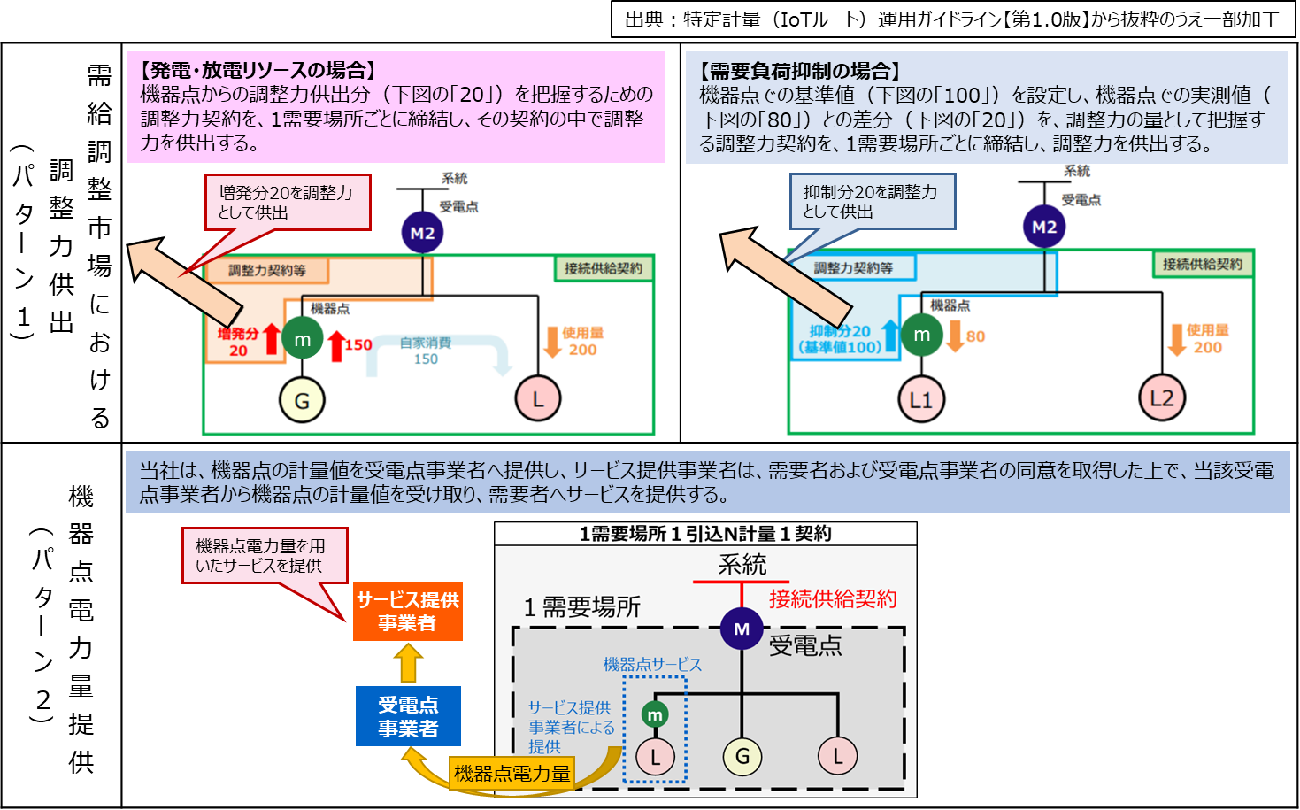
特定計量システムのご利用パターン

新規（パターン１）（記入例）
 |  |  |  |  |  | 申込日 |  | 20XX/XX/XX
中国電力ネットワーク株式会社 |  |  | 御中

 |  | 特定計量システム利用申込書（パターン１）
同意の上、全てのチェックボックスにチェックを入力してください

■同意事項 |  |  |  |  |  |  |  |  |  | ■特例計量器情報
当社は、以下の事項を承諾の上、特定計量の申込みをいたします。 |  |  |  |  |  |  |  |  |  | 特例計量器の設置状況 ※未設置の場合は設置予定日を入力ください |  | 設置済 |  | 設置予定日
TRUE | 需給調整市場に係る取引規程および特定計量システム外部接続基準・ガイドラインを承諾していること
TRUE | 需給調整市場に係る取引規程および特定計量システム外部接続基準・ガイドラインにおける需要者 |  |  |  |  |  |  |  |  | 特例計量器ID（14桁） |  | XXXXXXXXXXXXXX
 | または発電者に関する事項について需要者および発電者に承諾を得ていること
TRUE | 需要者または発電者の名義、住所、機器点特定番号、機器点電力量、その他需給調整市場に係る |  |  |  |  |  |  |  |  | 精度階級 |  | n5
 | 取引規程において必要となる需要者または発電者の情報について、中国電力ネットワーク（株）が取引
 | 会員または小売電気事業者へ提供することおよび取引会員または小売電気事業者から中国電力ネット |  |  |  |  |  |  |  |  | 計量方向 |  | 双方向
 | ワーク（株）が提供を受けることに対して、需要者および発電者に承諾を得ていること
TRUE | 中国電力ネットワーク（株）が求めるときは、需要者または発電者が前述２および３項について同意した |  |  |  |  |  |  |  |  | 無線端末ID/認証ID(14桁) |  | XXXXXXXXXXXXXX
 | ことが確認できる契約書等における規定の写しを提出すること
ご確認の上、全てのチェックボックスにチェックを入力してください
 |  |  |  |  |  |  |  |  |  | 認証パスワード（16桁） |  | XXXXXXXXXXXXXXXX
■需給調整市場参入に係るチェック事項
当社は、取引規程に記載の以下の事項について条件を満たした上で特定計量の申込みをいたします。 |  |  |  |  |  |  |  |  |  | 特定計量の潮流方向 ※計量を希望される潮流方向を選択ください |  | 順潮流
TRUE | 受電点で託送供給等約款に定める需要抑制量調整供給契約を実施していないこと
TRUE | 受電点で需給調整市場へ参入していないこと |  |  |  |  |  |  |  |  | ※２台以上の特例計量器を接続される場合は別紙をご利用ください
TRUE | 受電点で余力活用に関する契約を締結していないこと
TRUE | 本申込みにおける機器点が再生可能エネルギーの固定価格買取制度で取引する電力量を用いていない |  |  |  |  |  |  |  |  | ■申込者情報
 | ことおよび、再生可能エネルギーの固定価格買取制度で取引する電力量と調整電力量の切り分けができ |  |  |  |  |  |  |  |  | 小売電気事業者名 |  | ○○株式会社
 | ない配線になっていないこと
 | （本申込における機器点電圧が低圧かつ、受電点電圧が低圧の場合）受電点で発電量調整供給契約 |  |  |  |  |  |  |  |  | 小売電気事業者コード |  | XXXXX
 | を締結している場合、需要バランシンググループで代表者契約の選任または選任を予定していないこと
 | ※発電量調整契約無の場合もチェックを入力してください |  |  |  |  |  |  |  |  | 代表者氏名 |  | ○○ ○○
TRUE | （本申込における機器点電圧が低圧かつ、受電点電圧が低圧の場合）受電点で発電量調整供給契約
 | を締結している場合、発電バランシンググループと需要バランシンググループが同一事業者であること |  |  |  |  |  |  |  |  | 住所 |  | 〒 ○○○-○○○○ ○○県○○市〇-〇-○○
 | ※発電量調整契約無の場合もチェックを入力してください
TRUE | （受電点が分割供給地点の場合）本申込における機器点でパターン１・パターン２を申込する場合、 |  |  |  |  |  |  |  |  | 担当者氏名 |  | ○○ ○○
 | 同一の事業者からの申込であること
受電点に発電量調整契約が存在する場合、受電地点特定番号も入力してください
 | ※分割接続供給地点でない場合もチェックを入力してください |  |  |  |  |  |  |  |  | 連絡先 |  | TEL | XXX-XXXX-XXXX
TRUE | 受電点に属する機器点が複数ある場合、すべての機器点の特定計量器等が並列接続となっていること
 | ※同一受電点の機器点が単独の場合もチェックを入力してください |  |  |  |  |  |  |  |  |  |  | メール | ****＠***.co.jp
受電点が属しているBGコードを入力してください
■申込内容 |  |  |  |  |  |  |  |  |  | BGコード | 需要 | XXXXX
供給地点特定番号（22桁） |  |  |  | XXXXXXXXXXXXXXXXXXXXXX
 |  |  |  |  |  |  |  |  |  |  | 発電 ※発電量調整供給契約有の場合入力ください | XXXXX
受電点に発電量調整契約が存在する場合、発電側のBGコードも入力してください
受電地点特定番号（22桁） |  |  |  | XXXXXXXXXXXXXXXXXXXXXX
申込種別を選択してください
特例計量器や無線端末の取替、潮流や利用パターンの変更の場合は、本申込書と合わせて廃止の申込書のご提出が必要となりますのでご留意ください
需要者名 |  |  |  | ○○ ○○

需要場所住所 |  |  |  | 〒 | ○○○-○○○○ ○○県○○市○○町〇〇 〇-〇-〇

申込種別 |  |  |  | 契約新設

契約開始希望日 ※10営業日以上先の日付を入力ください |  |  |  | 20XX/XX/XX
利用開始希望日には10営業日以上先の日付を入力してください
※弊社営業日：土・日・祝日・年末年始・５月１日を除く平日
電気設備の新増設有無 ※新増設工事に伴って本申込みを実施される場合は「有」 新増設工事を伴わない場合は「無」を選択ください |  |  |  | 有 |  |  | 新増設受付番号 |  | XXXXXXXX

新規（パターン２） (記入例）
 |  |  |  |  |  | 申込日 |  | 20XX/XX/XX
中国電力ネットワーク株式会社 |  |  | 御中

 |  | 特定計量システム利用申込書（パターン２）

同意の上、全てのチェックボックスにチェックを入力してください
■同意事項 |  |  |  |  |  |  |  |  |  | ■特例計量器情報
当社は、以下の事項を承諾の上、特定計量の申込みをいたします。 |  |  |  |  |  |  |  |  |  | 特例計量器の設置状況 ※未設置の場合は設置予定日を入力ください | 設置済 |  | 設置予定日
TRUE | 機器点電力量提供に係る利用規約および特定計量システム外部接続基準・ガイドラインを承諾している
 | こと |  |  |  |  |  |  |  |  | 特例計量器ID（14桁） | XXXXXXXXXXXXXX
TRUE | 機器点電力量提供に係る利用規約および特定計量システム外部接続基準・ガイドラインにおける需要者
 | に関する事項について、需要者に承諾を得ていること |  |  |  |  |  |  |  |  | 精度階級 | n5
TRUE | 需要者の名義、住所、機器点特定番号、機器点電力量、その他機器点電力量提供に係る利用規約
 | において必要となる需要者の情報について、中国電力ネットワーク（株）が小売電気事業者へ提供する |  |  |  |  |  |  |  |  | 計量方向 | 単方向
申込種別を選択してください
特例計量器や無線端末の取替、利用パターンの変更の場合は、本申込書と合わせて廃止の申込書のご提出が必要となりますのでご留意ください
 | ことおよび小売電気事業者から中国電力ネットワーク（株）が提供を受けることに対して、需要者に承諾
 | を得ていること |  |  |  |  |  |  |  |  | 無線端末ID/認証ID(14桁) | XXXXXXXXXXXXXX
TRUE | 中国電力ネットワーク（株）が求めるときは、需要者が前述２および３項について同意したことが確認で
 | きる契約書等における規定の写しを提出すること |  |  |  |  |  |  |  |  | 認証パスワード（16桁） | XXXXXXXXXXXXXXXX

■申込内容 |  |  |  |  |  |  |  |  |  | ※２台以上の特例計量器を接続される場合は別紙をご利用ください
供給地点特定番号（22桁） |  |  |  | XXXXXXXXXXXXXXXXXXXXXX
 |  |  |  |  |  |  |  |  |  | ■申込者情報
需要者名 |  |  |  | ○○ ○○ |  |  |  |  |  | 小売電気事業者名 | ○○株式会社

需要場所住所 |  |  |  | 〒 | ○○○-○○○○ ○○県○○市○○町〇〇 〇-〇-〇 |  |  |  |  | 小売電気事業者コード | XXXXX

申込み種別 |  |  |  | 契約新設 |  |  |  |  |  | 代表者氏名 | ○○ ○○

契約開始希望日 ※10営業日以上先の日付を入力ください |  |  |  | 20XX/XX/XX |  |  |  |  |  | 住所 | 〒 ○○○-○○○○ ○○県○○市〇-〇-○○

電気設備の新増設有無 ※新増設工事に伴って本申込みを実施される場合は「有」 新増設工事を伴わない場合は「無」を選択ください |  |  |  | 有 |  |  | 新増設受付番号 |  | XXXXXXXX | 担当者氏名 | ○○ ○○
利用開始希望日には10営業日以上先の日付を入力してください
※弊社営業日：土・日・祝日・年末年始・５月１日を除く平日
 |  |  |  |  |  |  |  |  |  | 連絡先 | TEL | XXX-XXXX-XXXX

 |  |  |  |  |  |  |  |  |  |  | メール | ****＠***.co.jp

廃止（パターン１） (記入例)
 |  |  |  | 申込日 | 20XX/XX/XX
中国電力ネットワーク株式会社 |  | 御中

 | 特定計量システム廃止申込書（パターン１）

■申込内容 |  |  |  |  |  | ■特例計量器情報②
小売電気事業者名 |  |  | ○○株式会社 |  |  | 機器点特定番号

小売電気事業者コード |  |  | XXXXX |  |  | 特例計量器ID（14桁）

供給地点特定番号 |  |  | XXXXXXXXXXXXXXXXXXXXXX |  |  | 無線端末ID/認証ID(14桁)

申込種別を選択してください
特例計量器や無線端末の取替、潮流や利用パターンの変更の場合は、本申込書と合わせて新規の申込書のご提出が必要となりますのでご留意ください
受電地点特定番号 |  |  | XXXXXXXXXXXXXXXXXXXXXX |  |  | 認証パスワード（16桁）

申込種別 |  |  | 契約廃止 |  |  | 計量方向

廃止希望日 |  |  | 20XX/XX/XX |  |  | 精度階級

お申込みの対象となる機器点および特定計量器情報を入力ください
 |  |  |  |  |  | 特定計量の潮流方向 ※計量を希望される潮流方向を選択ください
■特例計量器情報
機器点特定番号 |  |  | XXXXXXXXXXXXXXXXXXXXXX
 |  |  |  |  |  | ■特例計量器情報③
特例計量器ID（14桁） |  |  | XXXXXXXXXXXXXX |  |  | 機器点特定番号

無線端末ID/認証ID(14桁) |  |  | XXXXXXXXXXXXXX |  |  | 特例計量器ID（14桁）

認証パスワード（16桁） |  |  | XXXXXXXXXXXXXXXX |  |  | 無線端末ID/認証ID(14桁)

計量方向 |  |  | 双方向 |  |  | 認証パスワード（16桁）

精度階級 |  |  | n5 |  |  | 計量方向

特定計量の潮流方向 ※計量を希望される潮流方向を選択ください |  |  | 逆潮流 |  |  | 精度階級

※２台以上の特例計量器を接続される場合は右側の欄をご利用ください |  |  |  |  |  | 特定計量の潮流方向 ※計量を希望される潮流方向を選択ください

 |  |  |  |  |  | ■特例計量器情報④
 |  |  |  |  |  | 機器点特定番号

 |  |  |  |  |  | 特例計量器ID（14桁）

 |  |  |  |  |  | 無線端末ID/認証ID(14桁)

 |  |  |  |  |  | 認証パスワード（16桁）

 |  |  |  |  |  | 計量方向

 |  |  |  |  |  | 精度階級

 |  |  |  |  |  | 特定計量の潮流方向 ※計量を希望される潮流方向を選択ください

廃止（パターン２） (記入例)
 |  |  |  | 申込日 | 20XX/XX/XX
中国電力ネットワーク株式会社 |  | 御中

 | 特定計量システム廃止申込書（パターン１）

■申込内容 |  |  |  |  |  | ■特例計量器情報②
小売電気事業者名 |  |  | ○○株式会社 |  |  | 機器点特定番号

小売電気事業者コード |  |  | XXXXX |  |  | 特例計量器ID（14桁）

供給地点特定番号 |  |  | XXXXXXXXXXXXXXXXXXXXXX |  |  | 無線端末ID/認証ID(14桁)
申込種別を選択してください
特例計量器や無線端末の取替、利用パターンの変更の場合は、本申込書と合わせて新規の申込書のご提出が必要となりますのでご留意ください
受電地点特定番号 |  |  | XXXXXXXXXXXXXXXXXXXXXX |  |  | 認証パスワード（16桁）

申込種別 |  |  | 契約廃止 |  |  | 精度階級

廃止希望日 |  |  | 20XX/XX/XX
 |  |  |  |  |  | ■特例計量器情報③
 |  |  |  |  |  | 機器点特定番号
お申込みの対象となる機器点および特定計量器情報を入力ください
■特例計量器情報
機器点特定番号 |  |  | XXXXXXXXXXXXXXXXXXXXXX |  |  | 特例計量器ID（14桁）

特例計量器ID（14桁） |  |  | XXXXXXXXXXXXXX |  |  | 無線端末ID/認証ID(14桁)

無線端末ID/認証ID(14桁) |  |  | XXXXXXXXXXXXXX |  |  | 認証パスワード（16桁）

認証パスワード（16桁） |  |  | XXXXXXXXXXXXXXXX |  |  | 精度階級

精度階級 |  |  | n4
 |  |  |  |  |  | ■特例計量器情報④
※２台以上の特例計量器を接続される場合は右側の欄をご利用ください |  |  |  |  |  | 機器点特定番号

 |  |  |  |  |  | 特例計量器ID（14桁）

 |  |  |  |  |  | 無線端末ID/認証ID(14桁)

 |  |  |  |  |  | 認証パスワード（16桁）

 |  |  |  |  |  | 精度階級

